Wykr.1
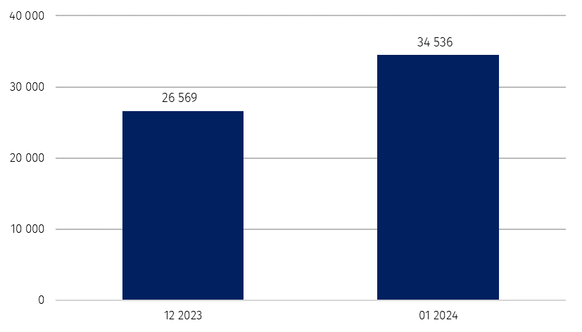
Wykres 1. Liczba podmiotów nowo zarejestrowanych w rejestrze REGON

Wykr.2
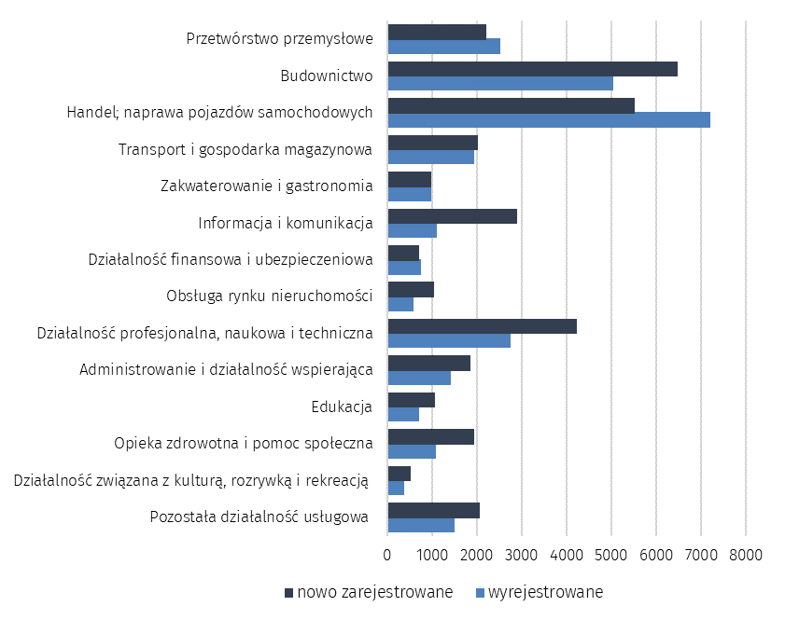
Wykres 2. Liczba podmiotów nowo zarejestrowanych i wyrejestrowanych z rejestru REGON
 | wg sekcji PKD

Wykr.3
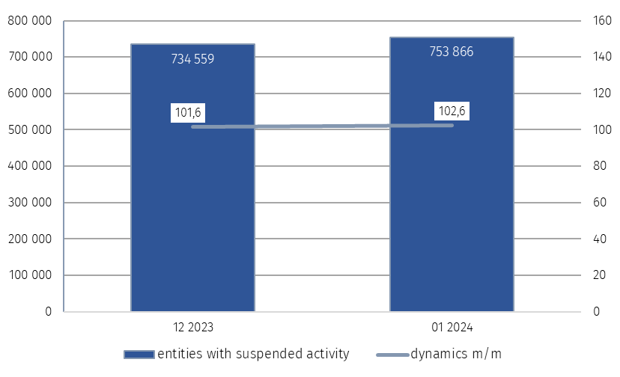
Wykres 3. Liczba podmiotów z zawieszoną działalnością w rejestrze REGON

